상품제안서
에코너-MT10 타워멀티탭 전선형 1.8m | 상품코드: F32297

 |  |  |  |  |  |  | 02-412-0044 | www.easy1.co.kr
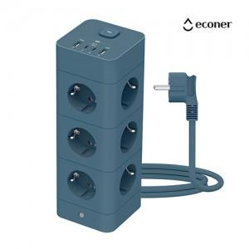

【상세/제작정보】

【인쇄/포장옵션】 | 실크, 레이저, 풀칼라 / 포장지포장

【공급단가】 | 수량 | 20~ | 50~ | 100~ | 300~ | 500~
*VAT별도 | 단가 | 36,000원 | 35,400원 | 34,500원 | 33,900원 | 33,000원

【상품 URL】 | https://dev.easy1.co.kr:443/src/goods_detail.php?gdno=32297

